JOTT OLD NOOS 1st
 |  |  |  |  |  |  |  |  |  | 13,236
PICTURE | CODE SIZE | EAN | PRODUCT | PRODUCT DESCRIPTION | COLOR CODE | COLOR NAME | SIZE | RRP | WHS | QTY | ORDER

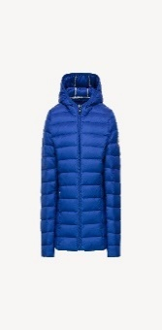 | CAR-103-2Y | 9900400459204 | CAR | CARLA DOUDOUNE MANCHE LONGUE CAPUCHE | 103 | BLEU ROI | 2Y | 135.00 € | 67.50 € | 68
 | CAR-103-4Y | 9900400459211 | CAR | CARLA DOUDOUNE MANCHE LONGUE CAPUCHE | 103 | BLEU ROI | 4Y | 135.00 € | 67.50 € | 83
 | CAR-103-6Y | 9900400459228 | CAR | CARLA DOUDOUNE MANCHE LONGUE CAPUCHE | 103 | BLEU ROI | 6Y | 135.00 € | 67.50 € | 70
 | CAR-103-8Y | 9900400459235 | CAR | CARLA DOUDOUNE MANCHE LONGUE CAPUCHE | 103 | BLEU ROI | 8Y | 135.00 € | 67.50 € | 63
 | CAR-103-10Y | 9900400459242 | CAR | CARLA DOUDOUNE MANCHE LONGUE CAPUCHE | 103 | BLEU ROI | 10Y | 135.00 € | 67.50 € | 67
 | CAR-103-12Y | 9900400459259 | CAR | CARLA DOUDOUNE MANCHE LONGUE CAPUCHE | 103 | BLEU ROI | 12Y | 135.00 € | 67.50 € | 56
 | CAR-103-14Y | 9900400459266 | CAR | CARLA DOUDOUNE MANCHE LONGUE CAPUCHE | 103 | BLEU ROI | 14Y | 135.00 € | 67.50 € | 88
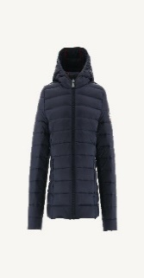 | CAR-104-14Y |  | CAR | CARLA DOUDOUNE MANCHE LONGUE CAPUCHE | 104 | MARINE | 14Y | 135.00 € | 67.50 € | 10
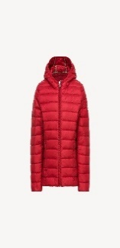 | CAR-300-2Y | 9900403569986 | CAR | CARLA DOUDOUNE MANCHE LONGUE CAPUCHE | 300 | RED | 2Y | 135.00 € | 67.50 € | 7
 | CAR-300-4Y | 9900403569993 | CAR | CARLA DOUDOUNE MANCHE LONGUE CAPUCHE | 300 | RED | 4Y | 135.00 € | 67.50 € | 8
 | CAR-300-6Y | 9900403570005 | CAR | CARLA DOUDOUNE MANCHE LONGUE CAPUCHE | 300 | RED | 6Y | 135.00 € | 67.50 € | 6
 | CAR-300-10Y | 9900403570029 | CAR | CARLA DOUDOUNE MANCHE LONGUE CAPUCHE | 300 | RED | 10Y | 135.00 € | 67.50 € | 6
 | CAR-300-12Y | 9900403570036 | CAR | CARLA DOUDOUNE MANCHE LONGUE CAPUCHE | 300 | RED | 12Y | 135.00 € | 67.50 € | 7
 | CAR-300-14Y |  | CAR | CARLA DOUDOUNE MANCHE LONGUE CAPUCHE | 300 | RED | 14Y | 135.00 € | 67.50 € | 15
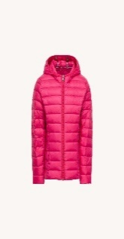 | CAR-408-2Y | 9900400459488 | CAR | CARLA DOUDOUNE MANCHE LONGUE CAPUCHE | 408 | FUSHIA | 2Y | 135.00 € | 67.50 € | 160
 | CAR-408-4Y | 9900400459495 | CAR | CARLA DOUDOUNE MANCHE LONGUE CAPUCHE | 408 | FUSHIA | 4Y | 135.00 € | 67.50 € | 181
 | CAR-408-6Y | 9900400459501 | CAR | CARLA DOUDOUNE MANCHE LONGUE CAPUCHE | 408 | FUSHIA | 6Y | 135.00 € | 67.50 € | 234
 | CAR-408-8Y | 9900400459518 | CAR | CARLA DOUDOUNE MANCHE LONGUE CAPUCHE | 408 | FUSHIA | 8Y | 135.00 € | 67.50 € | 244
 | CAR-408-10Y | 9900400459525 | CAR | CARLA DOUDOUNE MANCHE LONGUE CAPUCHE | 408 | FUSHIA | 10Y | 135.00 € | 67.50 € | 293
 | CAR-408-12Y | 9900400459532 | CAR | CARLA DOUDOUNE MANCHE LONGUE CAPUCHE | 408 | FUSHIA | 12Y | 135.00 € | 67.50 € | 212
 | CAR-408-14Y | 9900400459549 | CAR | CARLA DOUDOUNE MANCHE LONGUE CAPUCHE | 408 | FUSHIA | 14Y | 135.00 € | 67.50 € | 335
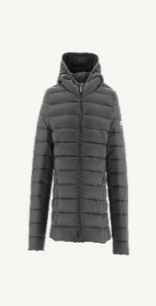 | CAR-504-2Y | 9900403553114 | CAR | CARLA DOUDOUNE MANCHE LONGUE CAPUCHE | 504 | ANTHRACITE | 2Y | 135.00 € | 67.50 € | 2
 | CAR-504-6Y | 9900403553138 | CAR | CARLA DOUDOUNE MANCHE LONGUE CAPUCHE | 504 | ANTHRACITE | 6Y | 135.00 € | 67.50 € | 2
 | CAR-504-8Y | 9900403553145 | CAR | CARLA DOUDOUNE MANCHE LONGUE CAPUCHE | 504 | ANTHRACITE | 8Y | 135.00 € | 67.50 € | 3
 | CAR-504-10Y | 9900403553152 | CAR | CARLA DOUDOUNE MANCHE LONGUE CAPUCHE | 504 | ANTHRACITE | 10Y | 135.00 € | 67.50 € | 3
 | CAR-504-12Y | 9900403553169 | CAR | CARLA DOUDOUNE MANCHE LONGUE CAPUCHE | 504 | ANTHRACITE | 12Y | 135.00 € | 67.50 € | 2
 | CAR-504-14Y |  | CAR | CARLA DOUDOUNE MANCHE LONGUE CAPUCHE | 504 | ANTHRACITE | 14Y | 135.00 € | 67.50 € | 4
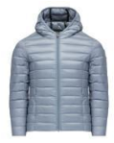 | CAR-509-2Y | 9900400684002 | CAR | CARLA DOUDOUNE MANCHE LONGUE CAPUCHE | 509 | PLOMB | 2Y | 135.00 € | 67.50 € | 47
 | CAR-509-4Y | 9900400684019 | CAR | CARLA DOUDOUNE MANCHE LONGUE CAPUCHE | 509 | PLOMB | 4Y | 135.00 € | 67.50 € | 58
 | CAR-509-6Y | 9900400684026 | CAR | CARLA DOUDOUNE MANCHE LONGUE CAPUCHE | 509 | PLOMB | 6Y | 135.00 € | 67.50 € | 56
 | CAR-509-8Y | 9900400684033 | CAR | CARLA DOUDOUNE MANCHE LONGUE CAPUCHE | 509 | PLOMB | 8Y | 135.00 € | 67.50 € | 50
 | CAR-509-10Y | 9900400684040 | CAR | CARLA DOUDOUNE MANCHE LONGUE CAPUCHE | 509 | PLOMB | 10Y | 135.00 € | 67.50 € | 72
 | CAR-509-12Y | 9900400684057 | CAR | CARLA DOUDOUNE MANCHE LONGUE CAPUCHE | 509 | PLOMB | 12Y | 135.00 € | 67.50 € | 51
 | CAR-509-14Y | 9900400684064 | CAR | CARLA DOUDOUNE MANCHE LONGUE CAPUCHE | 509 | PLOMB | 14Y | 135.00 € | 67.50 € | 54
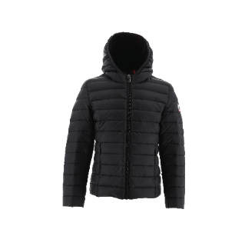 | CAR-999-14Y |  | CAR | CARLA DOUDOUNE MANCHE LONGUE CAPUCHE | 999 | NOIR | 14Y | 135.00 € | 67.50 € | 0
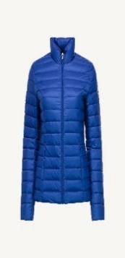 | CHA-103-XS | 9900400307536 | CHA | Cha manche longue sans capuche | 103 | BLEU ROI | XS | 165.00 € | 82.50 € | 127
 | CHA-103-S | 9900400307543 | CHA | Cha manche longue sans capuche | 103 | BLEU ROI | S | 165.00 € | 82.50 € | 135
 | CHA-103-M | 9900400307550 | CHA | Cha manche longue sans capuche | 103 | BLEU ROI | M | 165.00 € | 82.50 € | 50
 | CHA-103-L | 9900400307567 | CHA | Cha manche longue sans capuche | 103 | BLEU ROI | L | 165.00 € | 82.50 € | 63
 | CHA-103-XL | 9900400307574 | CHA | Cha manche longue sans capuche | 103 | BLEU ROI | XL | 165.00 € | 82.50 € | 60
 | CHA-103-2XL | 9900400307581 | CHA | Cha manche longue sans capuche | 103 | BLEU ROI | 2XL | 165.00 € | 82.50 € | 72
 | CHA-103-3XL | 9900400684149 | CHA | Cha manche longue sans capuche | 103 | BLEU ROI | 3XL | 165.00 € | 82.50 € | 90
 | CHA-103-4XL | 9900402435497 | CHA | Cha manche longue sans capuche | 103 | BLEU ROI | 4XL | 165.00 € | 82.50 € | 25
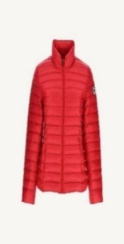 000 | CHA-300-XS | 9900403570449 | CHA | Cha manche longue sans capuche | 300 | RED | XS | 165.00 € | 82.50 € | 0
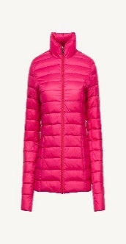 | CHA-408-XS | 9900400308137 | CHA | Cha manche longue sans capuche | 408 | FUSHIA | XS | 165.00 € | 82.50 € | 139
 | CHA-408-S | 9900400308144 | CHA | Cha manche longue sans capuche | 408 | FUSHIA | S | 165.00 € | 82.50 € | 102
 | CHA-408-M | 9900400308151 | CHA | Cha manche longue sans capuche | 408 | FUSHIA | M | 165.00 € | 82.50 € | 135
 | CHA-408-L | 9900400308168 | CHA | Cha manche longue sans capuche | 408 | FUSHIA | L | 165.00 € | 82.50 € | 128
 | CHA-408-XL | 9900400308175 | CHA | Cha manche longue sans capuche | 408 | FUSHIA | XL | 165.00 € | 82.50 € | 86
 | CHA-408-2XL | 9900400308182 | CHA | Cha manche longue sans capuche | 408 | FUSHIA | 2XL | 165.00 € | 82.50 € | 68
 | CHA-408-3XL | 9900400684170 | CHA | Cha manche longue sans capuche | 408 | FUSHIA | 3XL | 165.00 € | 82.50 € | 42
 | CHA-408-4XL | 9900402435527 | CHA | Cha manche longue sans capuche | 408 | FUSHIA | 4XL | 165.00 € | 82.50 € | 21
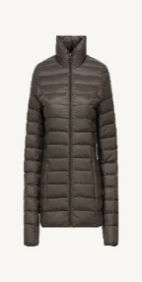 | CHA-509-XS | 9900400684200 | CHA | Cha manche longue sans capuche | 509 | PLOMB | XS | 165.00 € | 82.50 € | 202
 | CHA-509-S | 9900400684217 | CHA | Cha manche longue sans capuche | 509 | PLOMB | S | 165.00 € | 82.50 € | 187
 | CHA-509-M | 9900400684224 | CHA | Cha manche longue sans capuche | 509 | PLOMB | M | 165.00 € | 82.50 € | 179
 | CHA-509-L | 9900400684231 | CHA | Cha manche longue sans capuche | 509 | PLOMB | L | 165.00 € | 82.50 € | 142
 | CHA-509-XL | 9900400684248 | CHA | Cha manche longue sans capuche | 509 | PLOMB | XL | 165.00 € | 82.50 € | 239
 | CHA-509-2XL | 9900400684255 | CHA | Cha manche longue sans capuche | 509 | PLOMB | 2XL | 165.00 € | 82.50 € | 168
 | CHA-509-3XL | 9900400684262 | CHA | Cha manche longue sans capuche | 509 | PLOMB | 3XL | 165.00 € | 82.50 € | 142
 | CHA-509-4XL | 9900402435558 | CHA | Cha manche longue sans capuche | 509 | PLOMB | 4XL | 165.00 € | 82.50 € | 66
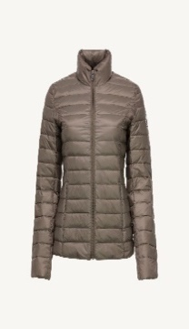 | CHA-808-3XL | 9900403557570 | CHA | Cha manche longue sans capuche | 808 | TAUPE | 3XL | 165.00 € | 82.50 € | 0
 | CHA-808-4XL | 9900403557587 | CHA | Cha manche longue sans capuche | 808 | TAUPE | 4XL | 165.00 € | 82.50 € | 0
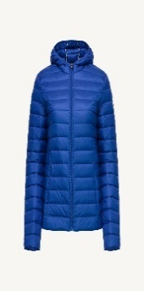 | CLO-103-XS | 9900400308854 | CLO | Cloe manche longue capuche | 103 | BLEU ROI | XS | 175.00 € | 87.50 € | 91
 | CLO-103-S | 9900400308861 | CLO | Cloe manche longue capuche | 103 | BLEU ROI | S | 175.00 € | 87.50 € | 63
 | CLO-103-M | 9900400308878 | CLO | Cloe manche longue capuche | 103 | BLEU ROI | M | 175.00 € | 87.50 € | 69
 | CLO-103-L | 9900400308885 | CLO | Cloe manche longue capuche | 103 | BLEU ROI | L | 175.00 € | 87.50 € | 37
 | CLO-103-XL | 9900400308892 | CLO | Cloe manche longue capuche | 103 | BLEU ROI | XL | 175.00 € | 87.50 € | 75
 | CLO-103-2XL | 9900400308908 | CLO | Cloe manche longue capuche | 103 | BLEU ROI | 2XL | 175.00 € | 87.50 € | 45
 | CLO-103-3XL | 9900400684361 | CLO | Cloe manche longue capuche | 103 | BLEU ROI | 3XL | 175.00 € | 87.50 € | 34
 | CLO-103-4XL | 9900402435596 | CLO | Cloe manche longue capuche | 103 | BLEU ROI | 4XL | 175.00 € | 87.50 € | 11
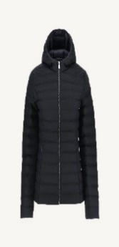 | CLO-104-XS | 9900403535219 | CLO | Cloe manche longue capuche | 104 | MARINE | XS | 175.00 € | 87.50 € | 0
 | CLO-104-3XL | 9900403535271 | CLO | Cloe manche longue capuche | 104 | MARINE | 3XL | 175.00 € | 87.50 € | 0
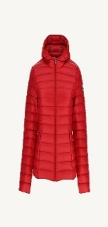 | CLO-300-XS | 9900403570364 | CLO | Cloe manche longue capuche | 300 | RED | XS | 175.00 € | 87.50 € | 0
 | CLO-300-S | 9900403570371 | CLO | Cloe manche longue capuche | 300 | RED | S | 175.00 € | 87.50 € | 0
 | CLO-300-M | 9900403570388 | CLO | Cloe manche longue capuche | 300 | RED | M | 175.00 € | 87.50 € | 0
 | CLO-300-L | 9900403570395 | CLO | Cloe manche longue capuche | 300 | RED | L | 175.00 € | 87.50 € | 0
 | CLO-300-2XL | 9900403570418 | CLO | Cloe manche longue capuche | 300 | RED | 2XL | 175.00 € | 87.50 € | 0
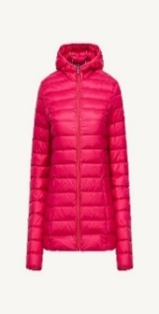 | CLO-408-XS | 9900400309455 | CLO | Cloe manche longue capuche | 408 | FUSHIA | XS | 175.00 € | 87.50 € | 126
 | CLO-408-S | 9900400309462 | CLO | Cloe manche longue capuche | 408 | FUSHIA | S | 175.00 € | 87.50 € | 121
 | CLO-408-M | 9900400309479 | CLO | Cloe manche longue capuche | 408 | FUSHIA | M | 175.00 € | 87.50 € | 73
 | CLO-408-L | 9900400309486 | CLO | Cloe manche longue capuche | 408 | FUSHIA | L | 175.00 € | 87.50 € | 94
 | CLO-408-XL | 9900400309493 | CLO | Cloe manche longue capuche | 408 | FUSHIA | XL | 175.00 € | 87.50 € | 96
 | CLO-408-2XL | 9900400309509 | CLO | Cloe manche longue capuche | 408 | FUSHIA | 2XL | 175.00 € | 87.50 € | 79
 | CLO-408-3XL | 9900400684392 | CLO | Cloe manche longue capuche | 408 | FUSHIA | 3XL | 175.00 € | 87.50 € | 76
 | CLO-408-4XL | 9900402435626 | CLO | Cloe manche longue capuche | 408 | FUSHIA | 4XL | 175.00 € | 87.50 € | 26
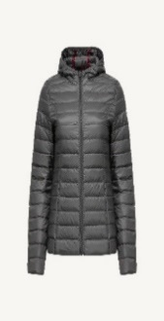 | CLO-504-S | 9900403556726 | CLO | Cloe manche longue capuche | 504 | ANTHRACITE | S | 175.00 € | 87.50 € | 0
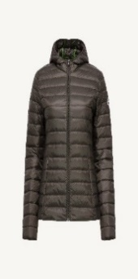 | CLO-509-XS | 9900400684422 | CLO | Cloe manche longue capuche | 509 | PLOMB | XS | 175.00 € | 87.50 € | 278
 | CLO-509-S | 9900400684439 | CLO | Cloe manche longue capuche | 509 | PLOMB | S | 175.00 € | 87.50 € | 347
 | CLO-509-M | 9900400684446 | CLO | Cloe manche longue capuche | 509 | PLOMB | M | 175.00 € | 87.50 € | 352
 | CLO-509-L | 9900400684453 | CLO | Cloe manche longue capuche | 509 | PLOMB | L | 175.00 € | 87.50 € | 233
 | CLO-509-XL | 9900400684460 | CLO | Cloe manche longue capuche | 509 | PLOMB | XL | 175.00 € | 87.50 € | 215
 | CLO-509-2XL | 9900400684477 | CLO | Cloe manche longue capuche | 509 | PLOMB | 2XL | 175.00 € | 87.50 € | 140
 | CLO-509-3XL | 9900400684484 | CLO | Cloe manche longue capuche | 509 | PLOMB | 3XL | 175.00 € | 87.50 € | 148
 | CLO-509-4XL | 9900402435657 | CLO | Cloe manche longue capuche | 509 | PLOMB | 4XL | 175.00 € | 87.50 € | 109
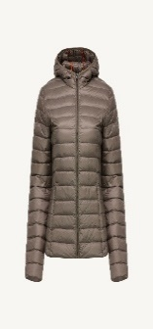 | CLO-808-M | 9900403556894 | CLO | Cloe manche longue capuche | 808 | TAUPE | M | 175.00 € | 87.50 € | 0
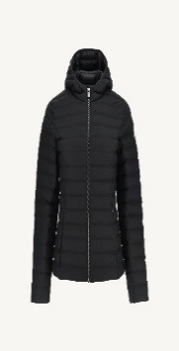 | CLO-999-M | 9900403535394 | CLO | Cloe manche longue capuche | 999 | NOIR | M | 175.00 € | 87.50 € | 0
 | CLO-999-L | 9900403535400 | CLO | Cloe manche longue capuche | 999 | NOIR | L | 175.00 € | 87.50 € | 0
 | CLO-999-3XL | 9900403535431 | CLO | Cloe manche longue capuche | 999 | NOIR | 3XL | 175.00 € | 87.50 € | 0
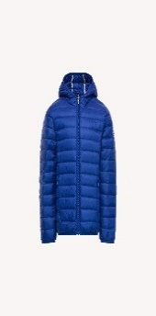 | HUG-103-2Y |  | HUG | HUGO DOUDOUNE MANCHE LONGUE CAPUCHE | 103 | BLEU ROI | 2Y | 135.00 € | 67.50 € | 108
 | HUG-103-4Y |  | HUG | HUGO DOUDOUNE MANCHE LONGUE CAPUCHE | 103 | BLEU ROI | 4Y | 135.00 € | 67.50 € | 108
 | HUG-103-6Y |  | HUG | HUGO DOUDOUNE MANCHE LONGUE CAPUCHE | 103 | BLEU ROI | 6Y | 135.00 € | 67.50 € | 104
 | HUG-103-8Y |  | HUG | HUGO DOUDOUNE MANCHE LONGUE CAPUCHE | 103 | BLEU ROI | 8Y | 135.00 € | 67.50 € | 167
 | HUG-103-10Y |  | HUG | HUGO DOUDOUNE MANCHE LONGUE CAPUCHE | 103 | BLEU ROI | 10Y | 135.00 € | 67.50 € | 242
 | HUG-103-12Y |  | HUG | HUGO DOUDOUNE MANCHE LONGUE CAPUCHE | 103 | BLEU ROI | 12Y | 135.00 € | 67.50 € | 193
 | HUG-103-14Y |  | HUG | HUGO DOUDOUNE MANCHE LONGUE CAPUCHE | 103 | BLEU ROI | 14Y | 135.00 € | 67.50 € | 212
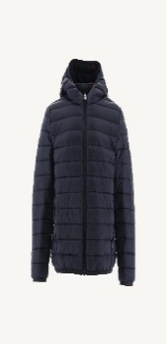 | HUG-104-14Y |  | HUG | HUGO DOUDOUNE MANCHE LONGUE CAPUCHE | 104 | MARINE | 14Y | 135.00 € | 67.50 € | 0
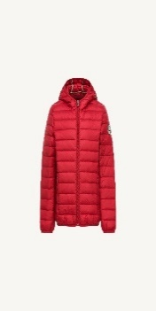 | HUG-300-2Y |  | HUG | HUGO DOUDOUNE MANCHE LONGUE CAPUCHE | 300 | RED | 2Y | 135.00 € | 67.50 € | 10
 | HUG-300-4Y |  | HUG | HUGO DOUDOUNE MANCHE LONGUE CAPUCHE | 300 | RED | 4Y | 135.00 € | 67.50 € | 8
 | HUG-300-10Y |  | HUG | HUGO DOUDOUNE MANCHE LONGUE CAPUCHE | 300 | RED | 10Y | 135.00 € | 67.50 € | 13
 | HUG-300-12Y |  | HUG | HUGO DOUDOUNE MANCHE LONGUE CAPUCHE | 300 | RED | 12Y | 135.00 € | 67.50 € | 10
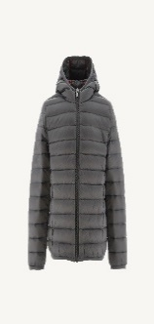 | HUG-504-2Y |  | HUG | HUGO DOUDOUNE MANCHE LONGUE CAPUCHE | 504 | ANTHRACITE | 2Y | 135.00 € | 67.50 € | 0
 | HUG-504-12Y |  | HUG | HUGO DOUDOUNE MANCHE LONGUE CAPUCHE | 504 | ANTHRACITE | 12Y | 135.00 € | 67.50 € | 0
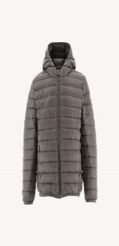 | HUG-808-2Y |  | HUG | HUGO DOUDOUNE MANCHE LONGUE CAPUCHE | 808 | TAUPE | 2Y | 135.00 € | 67.50 € | 1
 | HUG-808-4Y |  | HUG | HUGO DOUDOUNE MANCHE LONGUE CAPUCHE | 808 | TAUPE | 4Y | 135.00 € | 67.50 € | 6
 | HUG-808-6Y |  | HUG | HUGO DOUDOUNE MANCHE LONGUE CAPUCHE | 808 | TAUPE | 6Y | 135.00 € | 67.50 € | 8
 | HUG-808-8Y |  | HUG | HUGO DOUDOUNE MANCHE LONGUE CAPUCHE | 808 | TAUPE | 8Y | 135.00 € | 67.50 € | 24
 | HUG-808-10Y |  | HUG | HUGO DOUDOUNE MANCHE LONGUE CAPUCHE | 808 | TAUPE | 10Y | 135.00 € | 67.50 € | 12
 | HUG-808-12Y |  | HUG | HUGO DOUDOUNE MANCHE LONGUE CAPUCHE | 808 | TAUPE | 12Y | 135.00 € | 67.50 € | 10
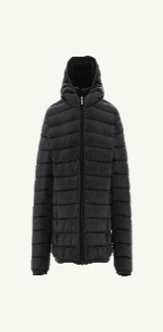 | HUG-999-6Y |  | HUG | HUGO DOUDOUNE MANCHE LONGUE CAPUCHE | 999 | NOIR | 6Y | 135.00 € | 67.50 € | 6
 | HUG-999-8Y |  | HUG | HUGO DOUDOUNE MANCHE LONGUE CAPUCHE | 999 | NOIR | 8Y | 135.00 € | 67.50 € | 5
 | HUG-999-10Y |  | HUG | HUGO DOUDOUNE MANCHE LONGUE CAPUCHE | 999 | NOIR | 10Y | 135.00 € | 67.50 € | 8
 | HUG-999-14Y |  | HUG | HUGO DOUDOUNE MANCHE LONGUE CAPUCHE | 999 | NOIR | 14Y | 135.00 € | 67.50 € | 24
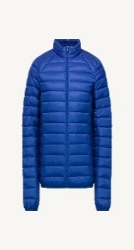 | MAT-103-S | 9900400310970 | MAT | Mat manche longue sans capuche | 103 | BLEU ROI | S | 165.00 € | 82.50 € | 135
 | MAT-103-M | 9900400310987 | MAT | Mat manche longue sans capuche | 103 | BLEU ROI | M | 165.00 € | 82.50 € | 193
 | MAT-103-L | 9900400310994 | MAT | Mat manche longue sans capuche | 103 | BLEU ROI | L | 165.00 € | 82.50 € | 101
 | MAT-103-XL | 9900400311007 | MAT | Mat manche longue sans capuche | 103 | BLEU ROI | XL | 165.00 € | 82.50 € | 57
 | MAT-103-2XL | 9900400311014 | MAT | Mat manche longue sans capuche | 103 | BLEU ROI | 2XL | 165.00 € | 82.50 € | 81
 | MAT-103-3XL | 9900400311021 | MAT | Mat manche longue sans capuche | 103 | BLEU ROI | 3XL | 165.00 € | 82.50 € | 137
 | MAT-103-4XL | 9900400684989 | MAT | Mat manche longue sans capuche | 103 | BLEU ROI | 4XL | 165.00 € | 82.50 € | 67
 | MAT-103-5XL | 9900402435695 | MAT | Mat manche longue sans capuche | 103 | BLEU ROI | 5XL | 165.00 € | 82.50 € | 36
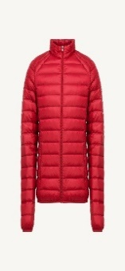 | MAT-300-2XL | 9900403575987 | MAT | Mat manche longue sans capuche | 300 | RED | 2XL | 165.00 € | 82.50 € | 5
 | MAT-300-4XL | 9900403570180 | MAT | Mat manche longue sans capuche | 300 | RED | 4XL | 165.00 € | 82.50 € | 3
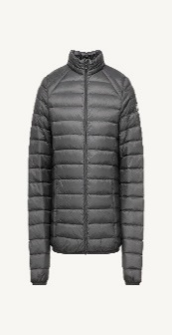 | MAT-504-4XL | 9900403554371 | MAT | Mat manche longue sans capuche | 504 | ANTHRACITE | 4XL | 165.00 € | 82.50 € | 0
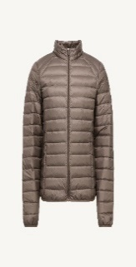 | MAT-808-S | 9900403554470 | MAT | Mat manche longue sans capuche | 808 | TAUPE | S | 165.00 € | 82.50 € | 0
 | MAT-808-M | 9900403554487 | MAT | Mat manche longue sans capuche | 808 | TAUPE | M | 165.00 € | 82.50 € | 0
 | MAT-808-L | 9900403554494 | MAT | Mat manche longue sans capuche | 808 | TAUPE | L | 165.00 € | 82.50 € | 0
 | MAT-808-2XL | 9900403554517 | MAT | Mat manche longue sans capuche | 808 | TAUPE | 2XL | 165.00 € | 82.50 € | 0
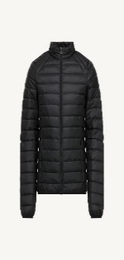 | MAT-999-3XL | 9900403525555 | MAT | Mat manche longue sans capuche | 999 | NOIR | 3XL | 165.00 € | 82.50 € | 0
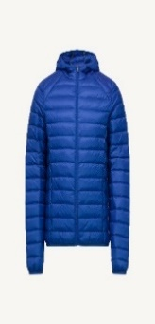 | NIC-103-S | 9900400312295 | NIC | Nico manche longue capuche | 103 | BLEU ROI | S | 175.00 € | 87.50 € | 136
 | NIC-103-M | 9900400312301 | NIC | Nico manche longue capuche | 103 | BLEU ROI | M | 175.00 € | 87.50 € | 111
 | NIC-103-L | 9900400312318 | NIC | Nico manche longue capuche | 103 | BLEU ROI | L | 175.00 € | 87.50 € | 134
 | NIC-103-XL | 9900400312325 | NIC | Nico manche longue capuche | 103 | BLEU ROI | XL | 175.00 € | 87.50 € | 133
 | NIC-103-2XL | 9900400312332 | NIC | Nico manche longue capuche | 103 | BLEU ROI | 2XL | 175.00 € | 87.50 € | 123
 | NIC-103-3XL | 9900400312349 | NIC | Nico manche longue capuche | 103 | BLEU ROI | 3XL | 175.00 € | 87.50 € | 114
 | NIC-103-4XL | 9900400685191 | NIC | Nico manche longue capuche | 103 | BLEU ROI | 4XL | 175.00 € | 87.50 € | 110
 | NIC-103-5XL | 9900402435787 | NIC | Nico manche longue capuche | 103 | BLEU ROI | 5XL | 175.00 € | 87.50 € | 19
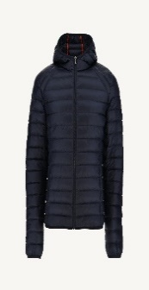 | NIC-104-3XL | 9900403511817 | NIC | Nico manche longue capuche | 104 | MARINE | 3XL | 175.00 € | 87.50 € | 0
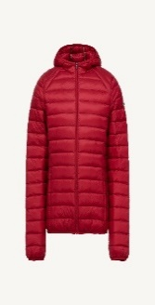 | NIC-300-2XL | 9900403570081 | NIC | Nico manche longue capuche | 300 | RED | 2XL | 175.00 € | 87.50 € | 23
 | NIC-300-3XL | 9900403570098 | NIC | Nico manche longue capuche | 300 | RED | 3XL | 175.00 € | 87.50 € | 21
 | NIC-300-4XL | 9900403570104 | NIC | Nico manche longue capuche | 300 | RED | 4XL | 175.00 € | 87.50 € | 8
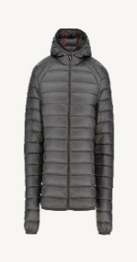 | NIC-504-2XL | 9900403514566 | NIC | Nico manche longue capuche | 504 | ANTHRACITE | 2XL | 175.00 € | 87.50 € | 5
 | NIC-504-3XL | 9900403514573 | NIC | Nico manche longue capuche | 504 | ANTHRACITE | 3XL | 175.00 € | 87.50 € | 3
 | NIC-504-4XL | 9900403553732 | NIC | Nico manche longue capuche | 504 | ANTHRACITE | 4XL | 175.00 € | 87.50 € | 3
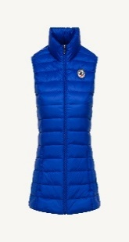 | SED-103-XS | 9900400313612 | SED | Seda sans manche | 103 | BLEU ROI | XS | 135.00 € | 67.50 € | 113
 | SED-103-S | 9900400313629 | SED | Seda sans manche | 103 | BLEU ROI | S | 135.00 € | 67.50 € | 95
 | SED-103-M | 9900400313636 | SED | Seda sans manche | 103 | BLEU ROI | M | 135.00 € | 67.50 € | 55
 | SED-103-L | 9900400313643 | SED | Seda sans manche | 103 | BLEU ROI | L | 135.00 € | 67.50 € | 22
 | SED-103-XL | 9900400313650 | SED | Seda sans manche | 103 | BLEU ROI | XL | 135.00 € | 67.50 € | 62
 | SED-103-2XL | 9900400313667 | SED | Seda sans manche | 103 | BLEU ROI | 2XL | 135.00 € | 67.50 € | 32
 | SED-103-3XL | 9900400685405 | SED | Seda sans manche | 103 | BLEU ROI | 3XL | 135.00 € | 67.50 € | 52
 | SED-103-4XL | 9900402435879 | SED | Seda sans manche | 103 | BLEU ROI | 4XL | 135.00 € | 67.50 € | 28
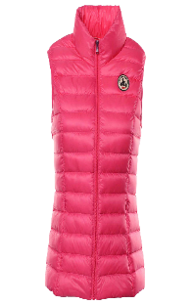 | SED-408-XS | 9900400314213 | SED | Seda sans manche | 408 | FUSHIA | XS | 135.00 € | 67.50 € | 111
 | SED-408-S | 9900400314220 | SED | Seda sans manche | 408 | FUSHIA | S | 135.00 € | 67.50 € | 120
 | SED-408-M | 9900400314237 | SED | Seda sans manche | 408 | FUSHIA | M | 135.00 € | 67.50 € | 102
 | SED-408-L | 9900400314244 | SED | Seda sans manche | 408 | FUSHIA | L | 135.00 € | 67.50 € | 163
 | SED-408-XL | 9900400314251 | SED | Seda sans manche | 408 | FUSHIA | XL | 135.00 € | 67.50 € | 111
 | SED-408-2XL | 9900400314268 | SED | Seda sans manche | 408 | FUSHIA | 2XL | 135.00 € | 67.50 € | 59
 | SED-408-3XL | 9900400685436 | SED | Seda sans manche | 408 | FUSHIA | 3XL | 135.00 € | 67.50 € | 38
 | SED-408-4XL | 9900402435909 | SED | Seda sans manche | 408 | FUSHIA | 4XL | 135.00 € | 67.50 € | 40
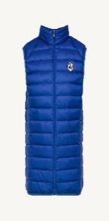 | TOM-103-S | 9900400314930 | TOM | Tom sans manche | 103 | BLEU ROI | S | 135.00 € | 67.50 € | 134
 | TOM-103-M | 9900400314947 | TOM | Tom sans manche | 103 | BLEU ROI | M | 135.00 € | 67.50 € | 199
 | TOM-103-L | 9900400314954 | TOM | Tom sans manche | 103 | BLEU ROI | L | 135.00 € | 67.50 € | 141
 | TOM-103-XL | 9900400314961 | TOM | Tom sans manche | 103 | BLEU ROI | XL | 135.00 € | 67.50 € | 94
 | TOM-103-2XL | 9900400314978 | TOM | Tom sans manche | 103 | BLEU ROI | 2XL | 135.00 € | 67.50 € | 65
 | TOM-103-3XL | 9900400314985 | TOM | Tom sans manche | 103 | BLEU ROI | 3XL | 135.00 € | 67.50 € | 63
 | TOM-103-4XL | 9900400685627 | TOM | Tom sans manche | 103 | BLEU ROI | 4XL | 135.00 € | 67.50 € | 43
 | TOM-103-5XL | 9900402435978 | TOM | Tom sans manche | 103 | BLEU ROI | 5XL | 135.00 € | 67.50 € | 0
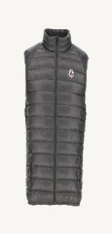 | TOM-504-S | 9900403555514 | TOM | Tom sans manche | 504 | ANTHRACITE | S | 135.00 € | 67.50 € | 33
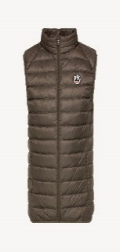 | TOM-808-S | 9900403555675 | TOM | Tom sans manche | 808 | TAUPE | S | 135.00 € | 67.50 € | 0
 | TOM-808-M | 9900403555682 | TOM | Tom sans manche | 808 | TAUPE | M | 135.00 € | 67.50 € | 1
 | TOM-808-5XL | 9900403555743 | TOM | Tom sans manche | 808 | TAUPE | 5XL | 135.00 € | 67.50 € | 0

